상품제안서
텀스 스파클링 베이직텀블러 600ml | 상품코드: S41483

 |  |  |  |  |  |  | 02-713-8555 | www.synergygift.co.kr
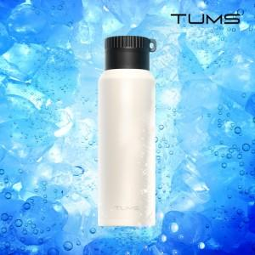

【상세/제작정보】 | <p><span style="font-size: 14pt;">※ 기본수량 미만 발주 진행시 별도 문의 바랍니다.</span></p><p><span style="font-size: 14pt;">※ 운임비 별도 발생 됩니다.</span></p>

【인쇄/포장옵션】 | 실크, 레이저, 풀칼라 / 포장지포장

【공급단가】 | 수량 | 30~ | 100~ | 300~ | 500~ | 1,000~
*VAT별도 | 크림화이트 | 17,700원 | 16,600원 | 15,900원 | 15,600원 | 15,300원
 | 데이옐로우 | 17,700원 | 16,600원 | 15,900원 | 15,600원 | 15,300원
 | 그린그레이 | 17,700원 | 16,600원 | 15,900원 | 15,600원 | 15,300원
 | 트로피칼핑크 | 17,700원 | 16,600원 | 15,900원 | 15,600원 | 15,300원

【상품 URL】 | https://www.synergygift.co.kr:443/src/goods_detail.php?gdno=41483

